매크로기록
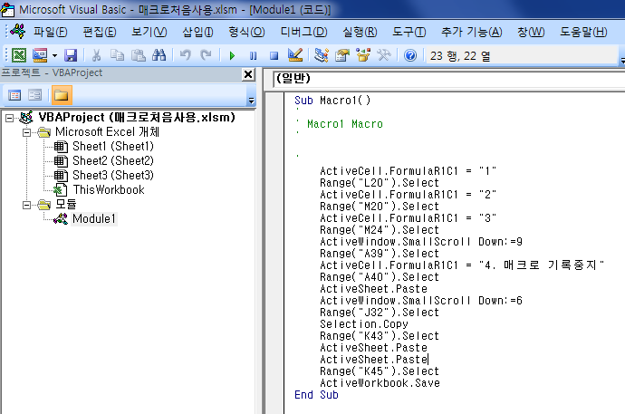
1. VBA 매크로 자동 생성
 | 1. [개발도구 메뉴] - [매크로 기록] 클릭
 | 2. 엑셀 에서 기록할 작업 실행
 | 3. [기록중지] 클릭

2. 작성된 매크로 확인

매크로연결
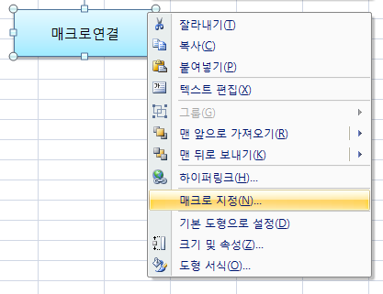
1. [삽입 메뉴] - [도형] 클릭 하여 도형을 삽입
2. 삽입된 도형 [마우스 우클릭] - [매크로 지정] 클릭 하여 만들어진 매크로 선택 후 [확인] 버튼 클릭

매크로연결

프로젝트암호설정
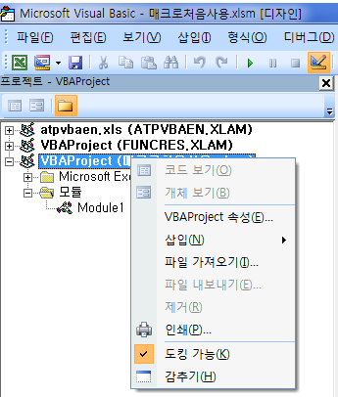
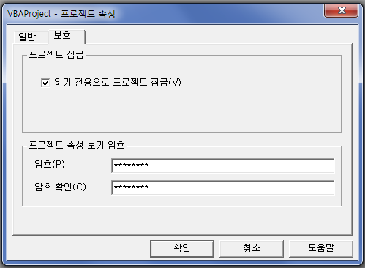
[프로젝트암호설정]
 | 1. [프로젝트] 우클릭 - [VBAProject 속성] 클릭
 | 2. [보호] 텝 [읽기 전용으로 프로젝트 잠금 check 암호 입력후 [확인] 버튼 클릭

디버깅
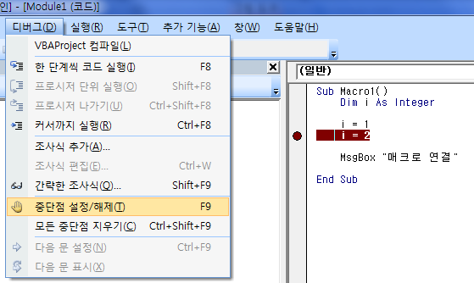
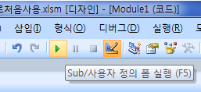
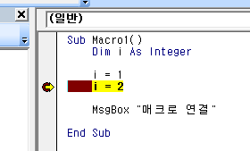
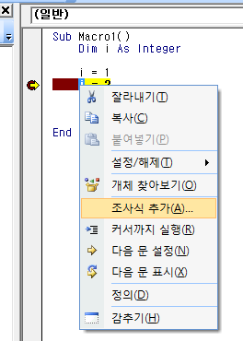
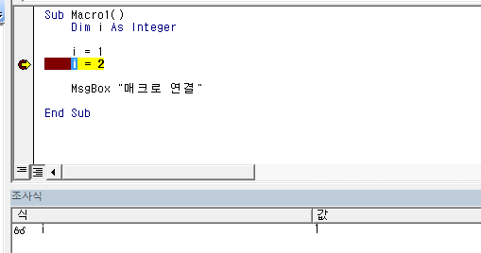
[디버깅]
 | 1. 멈추고 싶은 라인 선택 - [디버그] 메뉴 - [중단점 설정/해제]
 | 2. [Sub/사용자 정의 폼 실행] 클릭
 | 중단점 설정한 곳에서 멈춤
 | 3. 값 확인 하고 싶은 [변수] 마우스 우클릭 - [조사식 추가]
 | 4. 아래 조사식 부분에서 값 확인 가능

